Ranking de reações
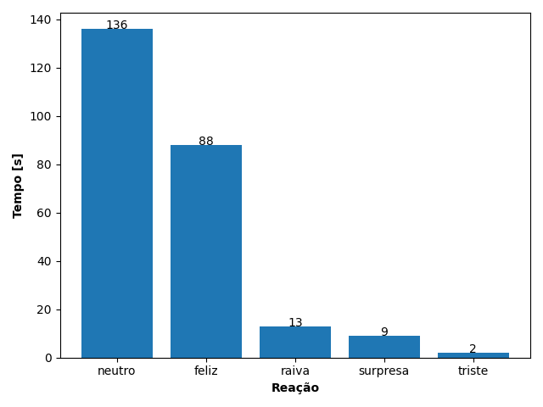
REAÇÃO | TEMPO [s]
neutro | 136
feliz | 88
raiva | 13
surpresa | 9
triste | 2

